缺陷描述
缺陷描述
跟踪记录 |  | 实际完成时间 |  | 复审时间
 |  | 开发组负责人签字 |  | 复查人签字
 |  | 复查意见
缺陷1
缺陷描述 | 缺陷截图 |  | 缺陷说明 |  | 缺陷已完成截图
 | 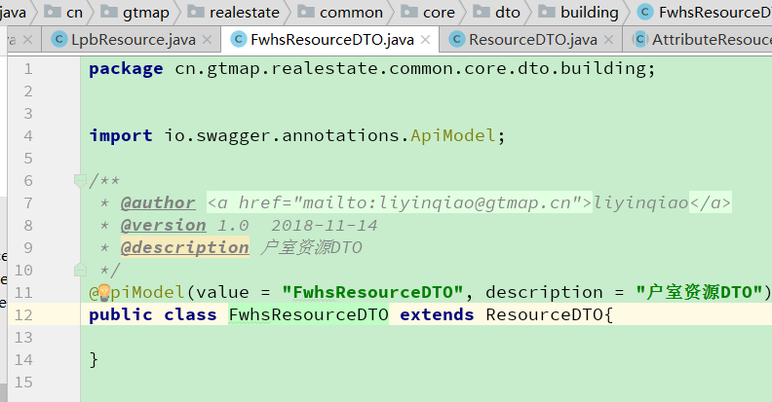 |  | DTO存在的意义？
反馈记录 |  |  | 计划完成时间 |  | 缺陷类型
 |  |  | 原因说明
 |  |  | 原因说明
缺陷2
缺陷描述 | 缺陷截图 |  | 缺陷说明 |  | 缺陷已完成截图
 | 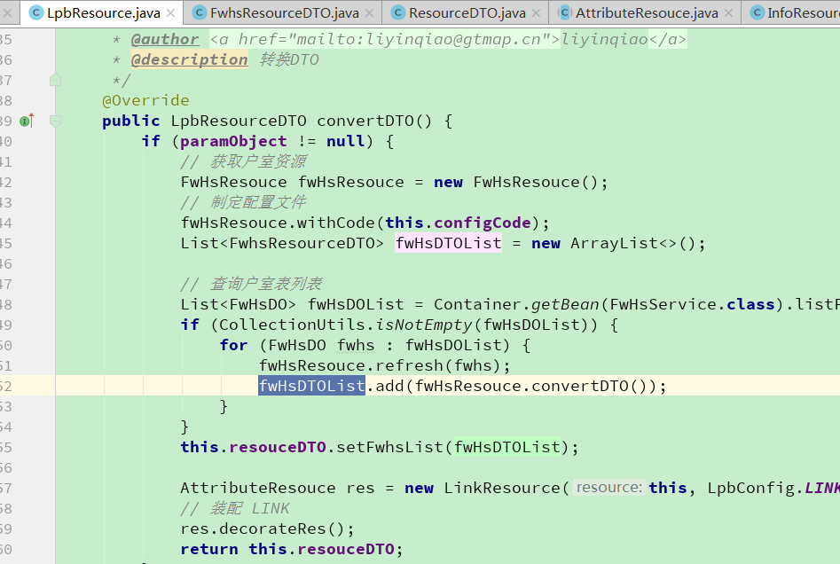 |  | 此处建议直接处理ResourceDTO，而不是再去数据库查询并转换fwHsDTOList。ResourceDTO作为参数传入。
反馈记录 |  |  | 计划完成时间 |  | 缺陷类型
 |  |  | 原因说明
 |  |  | 原因说明
缺陷4
缺陷描述 | 缺陷截图 |  | 缺陷说明 |  | 缺陷已完成截图
 | 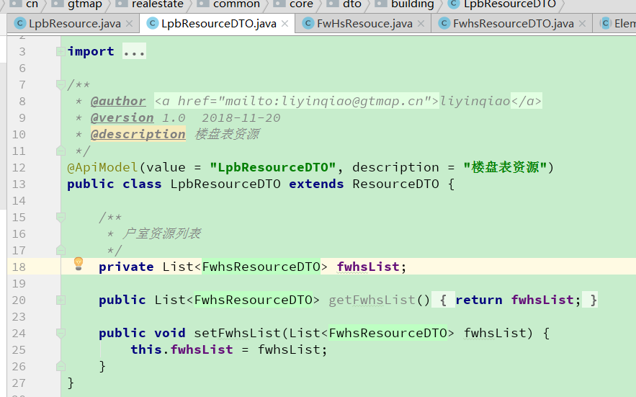 |  | 同上，LpbResourceDTO并没有特别处理逻辑，仅仅是ResourceDTO包含了另一个list<ResourceDTO>。全部针对ResourceDTO进行编程，是否考虑ResourceDTO下定义一个list<ResourceDTO>对象？
反馈记录 |  |  | 计划完成时间 |  | 缺陷类型
 |  |  | 原因说明
 |  |  | 原因说明

